工作表1
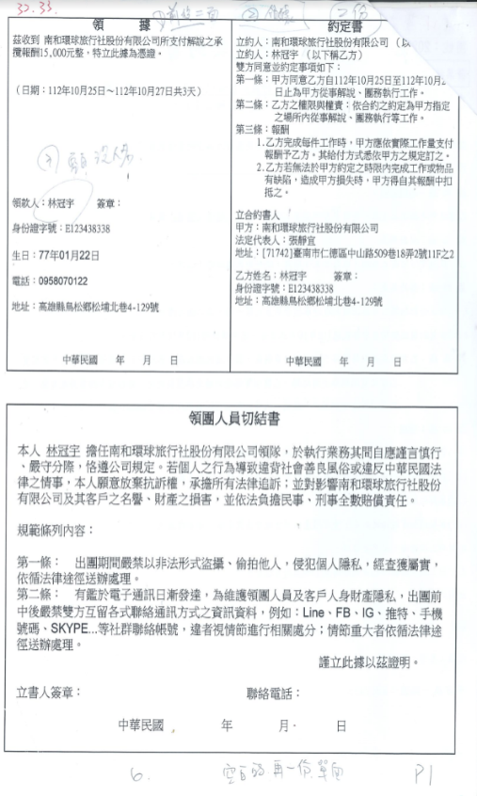
約定書
茲收到 南和環球旅行社股份有限公司所支付解說之承 立約人：南和環球旅行社股份有限公司（以 攬報酬15，000元整，特立此據為憑證。 立約人：林冠宇（以下稱乙方） 雙方同意並約定事項如下：
（日期：112年10月25日~112年10月27日共3天）
| 第一條：甲方同意乙方自112年10月25日至112年10月2 日止為甲方從事解說、團務執行工作。
| 第二條：乙方之權限與權責：依合約之約定為甲方指定 之場所內從事解說、關務執行等工作。
第三條：報酬
1.乙方完成每件工作時，甲方應依實際工作量支付 報酬予乙方。其給付方式悉依甲方之規定訂之。
2.乙方若無法於甲方約定之時限內完成工作或物品 有缺陷，造成甲方損失時，甲方得自其報酬中扣 抵之。
領款人：林冠宇
簽章：
立合約書人!
身份證字號：E123438338
生日：77年01月22日
電話：0958070122
甲方：南和環球旅行社股份有限公司
法定代表人：張靜宜
地址：[71742]臺南市仁德區中山路509巷18弄2號11F之2
| 乙方姓名：林冠宇
簽章：
| 地址：高雄縣鳥松鄉松埔北巷4-129號
身份證字號：E123438338 地址：高雄縣鳥松鄉松埔北巷4-129號
中華民國 年 月日
中華民國 年 月 日
領團人員切結書
本人 林冠宇 擔任南和環球旅行社股份有限公司領隊，於執行業務其間自應謹言慎行 、嚴守分際，恪遵公司規定。若個人之行為導致違背社會善良風俗或違反中華民國法 律之情事，本人願意放棄抗訴權，承擔所有法律追訴;並對影響南和環球旅行社股份 有限公司及其客戶之名譽、財產之損害，並依法負擔民事、刑事全數賠償責任。
規範條列內容：
第一條： 出團期間嚴禁以非法形式盜攝，偷拍他人，侵犯個人隱私，經查屬實， 依循法律途徑送辦處理。
第二條： 有鑑於電子通訊日漸發達，為維護領團人員及客戶人身財產隱私，出團前 中後嚴禁雙方互留各式聯絡通訊方式之資訊資料，例如：Line、FB、IG、推特、手機 號碼、SKYPE.....等社群聯絡帳號，違者視情節進行相關處分;情節重大者依循法律途 徑送辦處理。
謹立此據以茲證明。
立書人簽章：
聯絡電話：
中華民國
年月日
6
空白的，再一份單面
PI

